상품제안서
카카오 도킹형 보조배터리 C타입 5000mAh | 상품코드: S39599

 |  |  |  |  |  |  | 02-713-8555 | www.synergygift.co.kr
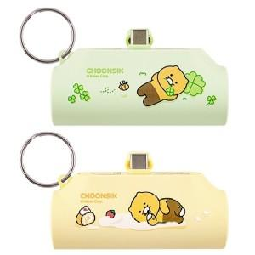

【상세/제작정보】

【인쇄/포장옵션】 | 실크, 스티커 / 포장지포장

【공급단가】 | 수량 | 30~ | 100~ | 300~ | 500~ | 1,000~
*VAT별도 | 롤케이크 | 14,800원 | 13,900원 | 13,300원 | 13,100원 | 12,800원
 | 클로버 | 14,800원 | 13,900원 | 13,300원 | 13,100원 | 12,800원

【상품 URL】 | https://www.synergygift.co.kr:443/src/goods_detail.php?gdno=39599

